к-300-функция
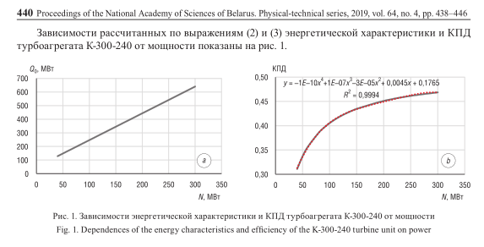

К-300 (зависимость КПД от мощности)
Номинмальная мощность, МВт | 300 |  | 50
технический минимум | 0.4 |  | 1.967
 | Мощность, МВт | Расход, МВт | КПД
0.4 | 120 | 286.04 | 0.420
0.5 | 150 | 345.05 | 0.435
0.6 | 180 | 404.06 | 0.445
0.7 | 210 | 463.07 | 0.453
0.8 | 240 | 522.08 | 0.460
0.9 | 270 | 581.09 | 0.465
1 | 300 | 640.1 | 0.469

к-160-функция
Q0 | 30.3
N | 2.175
К-160 (зависимость КПД от мощности)

Номинмальная мощность, МВт | 160 |  | 30.3
технический минимум | 0.4 |  | 2.175
 | Мощность, МВт | Расход, МВт | КПД
0.4 | 64 | 169.5 | 0.378
0.5 | 80 | 204.3 | 0.392
0.6 | 96 | 239.1 | 0.402
0.7 | 112 | 273.9 | 0.409
0.8 | 128 | 308.7 | 0.415
0.9 | 144 | 343.5 | 0.419
1 | 160 | 378.3 | 0.423

